1-Técnicas
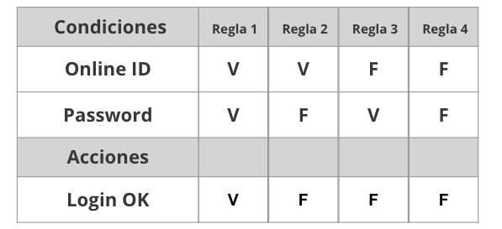
Tabla de decisión
Requerimiento | Condiciones | Regla
istema deberá permitir loguear a los usuarios. En caso de que el e-mail o la contraseña sean incorrectos, se debe mostrar un mensaje de erro | email | v | f | v | f
 | constraseña | v | f | f | v

 | Acciones
 | loguearse | v | f | f | f
 | mensaje error | f | v | v | v

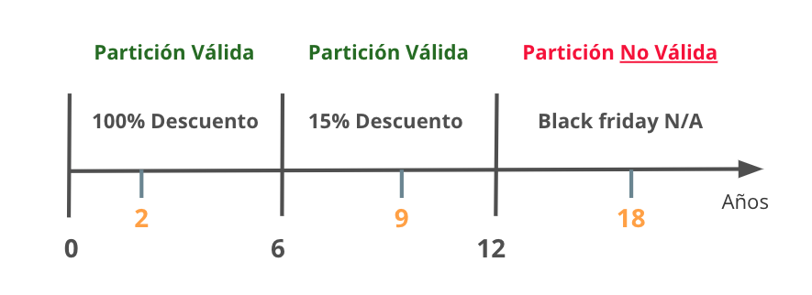
Partición de Equivalencia
Requerimiento |  | Variable |  | Clase de equivalencia |  | Entrada

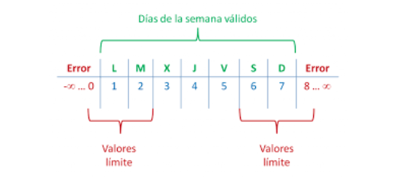

Analisis de valor Limites
Requerimiento |  | Variable |  | Valores |  | Casos

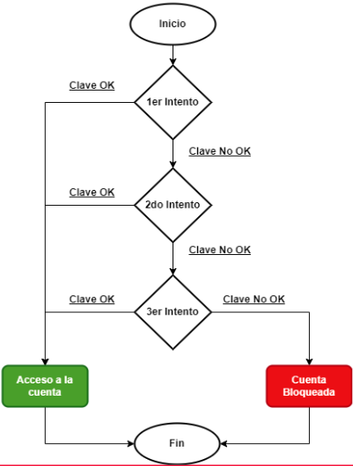

Transición de estados
Requerimiento |  | Estado 1 | Estado 2 | Estado 3 | Estado 4 | Estado 5 | Estado Final

4-Defecto
TEMPLATE DE DEFECTOS

 | ID:01 | ESTADO:inisiado | PRIORIDAD:alta | SEVERIDAD:alta

 | FECHA: | REPORTADO POR: | ASIGNADO A: | AMBIENTE:
 | 2022-12-09 | test | dev | QA

 | TITULO/NOMBRE: El sistema permite registrar usuarios, con datos alfanumericos en los campos nombre y apellidos.

 | DESCRIPCIÓN:A la hora de registrar usuarios , el sistema permite que en los campos nombres y apellidos se ingresen valores alfanumericos cuando el requerimiento pide que sea de tipo text.

 | PASOS PARA REPRODUCIR EL DEFECTO:
 | 1_ingresar al link http://resto-app.ctd.academy:3000/
 | 2_ hacer click en crear cuenta
 | 3_ en el campo nombre ingresar datos alfanumericos.
 | 4_ en el campo apellido ingresar datos alfanumericos:
 | 5_ingresar email en el campo email.
 | 6_ingresar contraseña en el campo contraseña.
 | 7_elegir perfil de usuario.
 | 8_hacer click en registrarme

 | RESULTADO ACTUAL: Logro registrarme e ingreso a http://resto-app.ctd.academy:3000/user/home/

 | RESULTADO ESPERADO:El sistema no debe permitir registrarme y debe mostrar un mensjae de error.

 | 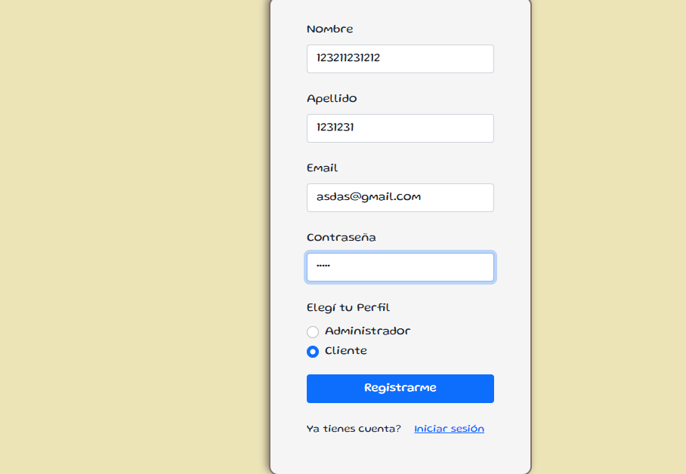 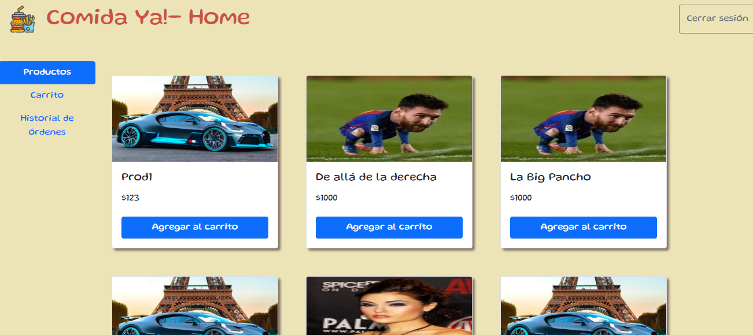 EVIDENCIA:

5-Pruebas de API
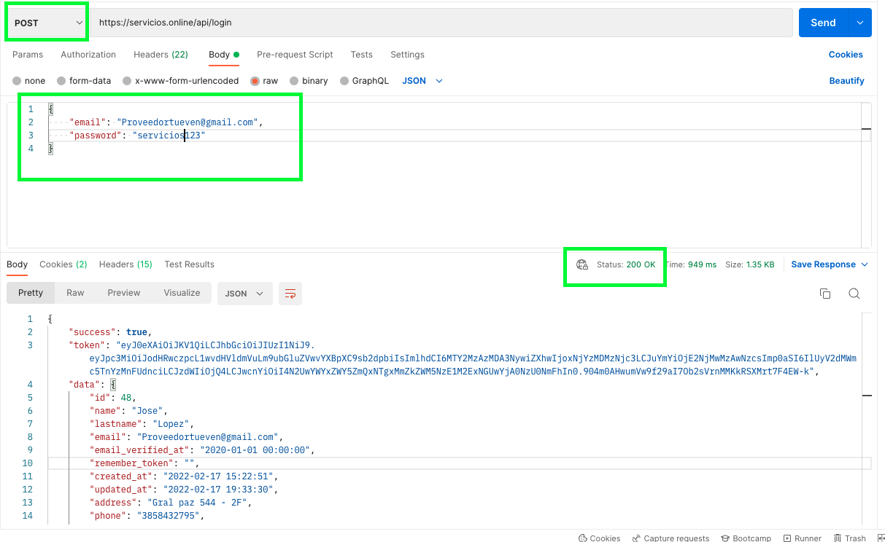
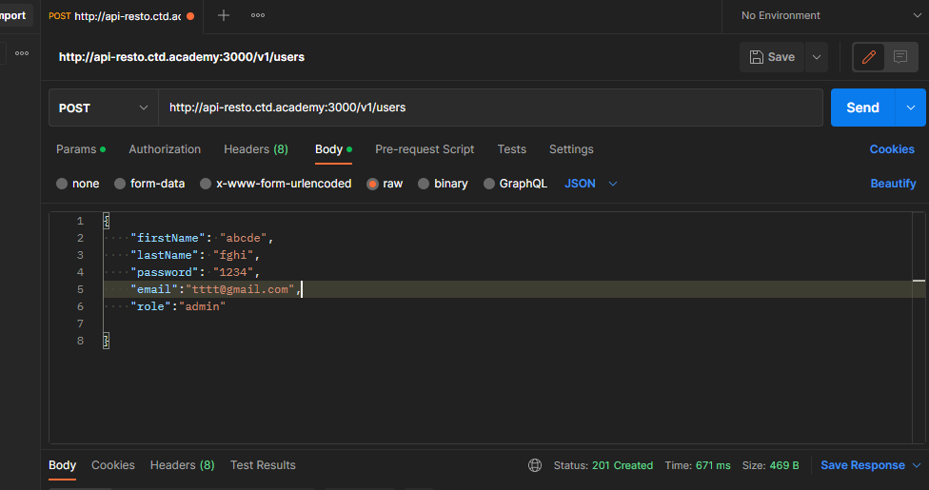
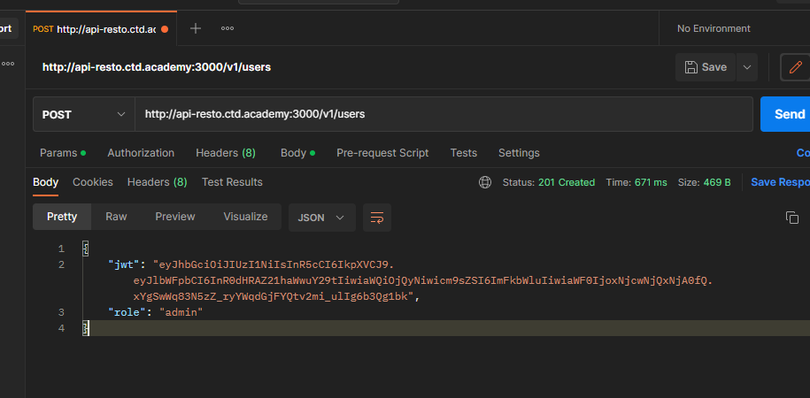
Ejemplo

6-Pruebas Unitarias
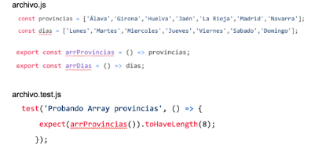

El resultado del test es PASS porque estamos validando que la función sumar retorne 2 y se le esta enviando el valor (1,1). La lógica utilizada para realizar el test, es tener en cuenta que la función suma recibe dos parametros numéricos y retorna la suma de ambos | El resultado es true ya que el length de el arreglo arrProvincias es de 8.La logica es crear un arrgeglo de provincias y comporbar el lenght de dicho arreglo

